INVERSIONES
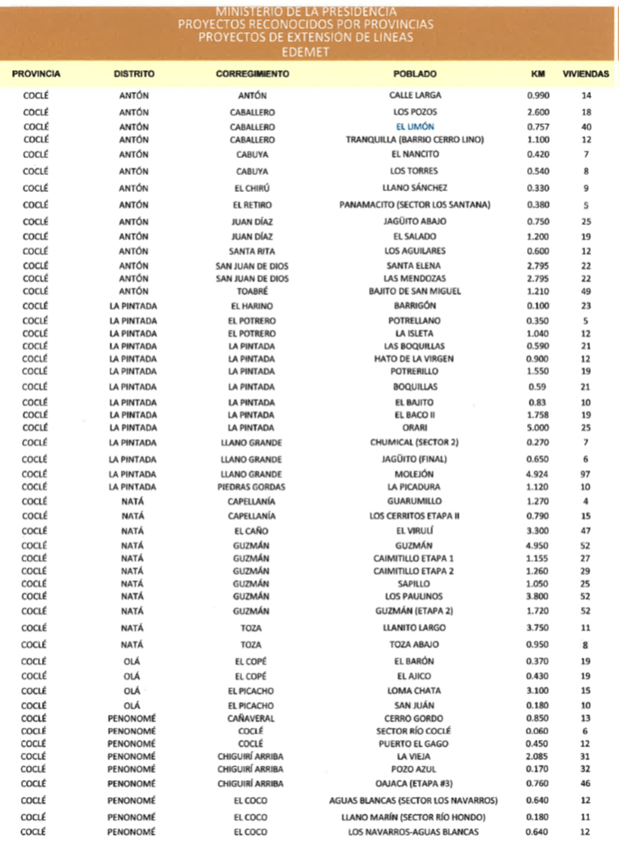
EDEMET

INVERSIONES |  |  |  |  |  |  | INVERSION EN SUBESTACIONES, ARQUITECTURA ASOCIADA Y LÍNEAS EN AT NO CONTEMPLADAS EN LAS ECUACIONES DE EFICIENCIA
En miles de Balboas |  |  |  |  |  |  | Concepto | 2018 | 2019 |  | 2020 |  | 2021 |  | 2022 |  | Total
 |  |  |  |  |  |  |  | 2do Sem | 1er Sem | 2do Sem | 1er Sem | 2do Sem | 1er Sem | 2do Sem | 1er Sem | 2do Sem
INVERSIONES TOTALES |  | JUL18/ JUN19 | JUL19 / JUN20 | JUL20 / JUN21 | JUL21/ JUN22 | TOTALES | Nueva subestación Bella Vista |  | 5,000 | 4,578 | 4,578 | 0 | 0 | 0 | 0 |  | 14,155
 |  |  |  |  |  |  | Arquitectura de red MT de subestación Bella Vista |  |  | 660 | 660 | 657 | 657 | 657 | 657 |  | 3,950
Distribución | ID | 70,351.66 | 96,729.77 | 94,358.15 | 100,307.91 | 361,747.50 | Nueva subestación seccionadora Cocolí |  |  | 0 | 500 | 750 | 750 |  |  |  | 2,000
Comercialización | IC | 2,700.62 | 2,986.29 | 3,081.31 | 3,174.80 | 11,943.01 | Nueva Subestación Santiago 2. |  |  |  | 500 | 500 | 4,500 | 4,500 | 4,365 | 4,365 | 18,730
Alumbrado Público | IAP | 3,095.22 | 6,730.56 | 6,602.31 | 5,870.24 | 22,298.33 | Arquitectura de red de subestación Santiago 2 |  |  |  |  | 0 | 1,860 | 1,860 | 0 |  | 3,720
TOTAL INVERSIONES |  | 76,147.51 | 106,446.62 | 104,041.76 | 109,352.95 | 395,988.85 | Nueva SE La Floresta 115/13,8 KV |  |  | 1,500 | 1,500 | 2,000 | 2,000 | 3,500 | 3,500 |  | 14,000
 |  |  |  |  |  |  | Arquitectura de red de la subestación La Floresta |  |  | 420 | 420 | 420 | 420 | 840 | 840 |  | 3,360
INVERSIONES NO CONTEMPLADAS EN LAS ECUACIONES DE EFICIENCIA |  | JUL18/ JUN19 | JUL19 / JUN20 | JUL20 / JUN21 | JUL21/ JUN22 | TOTALES | Ampliación de subestación Pocrí |  |  |  |  | 250 | 250 | 750 | 750 |  | 2,000
 |  |  |  |  |  |  | Ampliación de Capacidad de SE Las Tablas (Nuevo transformador de 16 MVA) |  |  |  | 500 | 500 | 500 |  |  |  | 1,500
Distribución (Subestaciones, Arquitectura asociada y líneas en AT) | ID | 26,217.24 | 44,890.60 | 43,503.84 | 48,101.84 | 162,713.52 | Arquitectura de red entre las subestaciones El Higo, Farallón y Coronado |  |  | 750 | 750 | 750 | 750 | 1,125 | 1,125 |  | 5,250
Distribución (Circuitos en MT y Refuerzos en Plantas Potabilizadoras) | ID | 6,214.30 | 13,052.00 | 10,765.00 | 10,764.00 | 40,795.30 | Línea AT Llano Sánchez- Divisa |  | 6,000 | 5,500 | 0 | 0 | 0 | 0 | 0 |  | 11,500
Otras Inversiones | IC | 194.00 | 388.00 | 388.00 | 383.00 | 1,353.00 | Nueva Línea AT El Torno - SE Chorrera 115 |  | 8,600 |  | 0 | 0 | 0 | 0 | 0 |  | 8,600
Electrificación Rural | ID | 575.00 | 1,145.00 | 1,140.00 | 1,140.00 | 4,000.00 | Banco de Capacitores SSEE (Pocrí, Santiago, La Arena) |  | 199 | 0 | 0 | 0 | 0 | 0 | 0 |  | 199
Estas inversiones se agregan a las que resultan de las ecuaciones de eficiencia |  |  |  |  |  |  | Banco de Capacitores SSEE (Pocrí, Santiago, La Arena) |  | 399 | 0 | 0 | 0 | 0 | 0 | 0 |  | 399
 |  |  |  |  |  |  | Banco de Capacitores SSEE (Pocrí, Santiago, La Arena) |  | 399 | 0 | 0 | 0 | 0 | 0 | 0 |  | 399
INVERSIONES EN ALUMBRADO PÚBLICO |  | JUL18 / JUN19 | JUL19 / JUN20 | JUL20 / JUN21 | JUL21 / JUN22 | TOTALES | Nuevo Transformador T4 en subestación El Higo |  |  | 0 | 500 | 750 | 750 | 750 | 750 |  | 3,500
Crecimiento Vegetativo - Sodio | IAP | 1,485 | 2,977 | 2,988 | 2,987 | 10,436.61 | Nuevo Transformador para la subestación Santiago en 4.16kV |  |  | 0 | 353 | 0 |  | 0 | 0 |  | 353
Crecimiento Vegetativo - LED | IAP | 166 | 337 | 341 | 341 | 1,184.76 | Nuevo Transformador para la subestación Ocú |  |  | 0 | 432 | 0 |  | 0 | 0 |  | 432
Proyectos especiales | IAP | 1,445 | 3,416 | 3,274 | 2,543 | 10,676.96 | Transformador para subestación Arraiján |  |  |  | 550 | 0 |  |  | 0 |  | 550
TOTAL |  | 3,095.22 | 6,730.56 | 6,602.31 | 5,870.24 | 22,298.33 | LAT Bella Vista – Segunda Línea |  |  | 0 | 0 | 500 | 500 | 1,425 | 1,425 |  | 3,850
 |  |  |  |  |  |  | Nueva línea de 44kV Cocolí - Howard |  |  | 375 | 375 | 375 | 375 | 0 | 0 |  | 1,500
LUMINARIAS QUE SE INCORPORAN |  | JUL18 / JUN19 | JUL19 / JUN20 | JUL20 / JUN21 | JUL21 / JUN22 | TOTALES | Nueva línea AT Divisa – La Arena en 115kV |  | 1,000 | 3,000 | 3,000 | 2,000 | 2,000 | 1,750 | 1,750 |  | 14,500
Crecimiento Vegetativo - Sodio |  | 5,800 | 11,630 | 11,670 | 11,668 | 40,768 | Bella Vista en 230kV |  |  | 0 | 0 | 855 | 855 | 1,995 | 1,995 |  | 5,700
Crecimiento Vegetativo - LED |  | 300 | 611 | 618 | 617 | 2,146 | Nueva línea AT Llano Sánchez – Pocrí en 115kV |  |  |  |  | 1,000 | 1,000 | 1,700 | 1,700 |  | 5,400
Proyectos especiales |  | 250 | 656 | 880 | 580 | 2,366 | Arquitectura de red entre las subestaciones Juan Demóstenes Arosemena, El Torno 115kV y Capira |  |  | 1,240 | 1,240 | 1,000 | 1,000 | 860 | 860 |  | 6,200
TOTAL LUMINARIAS ADICIONALES |  | 6,350 | 12,897 | 13,168 | 12,865 | 45,280 | Nueva SE Burunga 115 |  | 275 | 990 | 990 | 1,565 | 1,565 | 1,291 | 1,291 |  | 7,966
 |  |  |  |  |  |  | Línea AT 115 Burunga - Howard |  | 350 | 3,700 | 3,700 | 2,050 | 2,050 | 645 | 645 |  | 13,140
INVERSIONES NO CONTEMPLADAS EN LAS ECUACIONES DE EFICIENCIA |  | JUL18/ JUN19 | JUL19 / JUN20 | JUL20 / JUN21 | JUL21/ JUN22 | TOTALES | Nueva Subestación Howard 115 kV |  | 390 | 815 | 815 | 2,900 | 2,900 | 1,400 | 1,400 |  | 10,620
 |  |  |  |  |  |  | Compra de línea en 44 kV y SE Dugan |  | 3,605 |  |  |  |  | 0 | 0 |  | 3,605
Inverisones adicionales Distribucion | ID | 33,006.537000 | 59,087.60 | 55,408.84 | 60,005.84 | 207,508.82 | TOTAL | 0 | 26,217 | 23,528 | 21,363 | 18,822 | 24,682 | 25,048 | 23,053 | 4,365 | 162,714
Inverisones adicionales Comercialización | IC | 194.00 | 388.00 | 388.00 | 383.00 | 1,353.00
Inversiones adicionales en alumbrado | IAP | 3,095.22 | 6,730.56 | 6,602.31 | 5,870.24 | 22,298.33 | INVERSION EN CIRCUITOS EN MT Y REFUERZOS PLANTAS POTABILIZADORAS NO CONTEMPLADAS EN LAS ECUACIONES DE EFICIENCIA
 |  |  |  |  |  |  | Concepto | 2018 | 2019 |  | 2020 |  | 2021 |  | 2022 | Total
 |  |  |  |  |  |  |  | 2do Sem | 1er Sem | 2do Sem | 1er Sem | 2do Sem | 1er Sem | 2do Sem | 1er Sem
 |  |  |  |  |  |  | Planta potabilizadora Mendoza (Línea Trifásica aérea forrada (25 km - 34.5 kV)) |  | 0 | 1,662 | 0 | 0 | 0 | 0 |  | 1,662
 |  |  |  |  |  |  | Línea La Arena - Pesé | 0 | 500 | 4,360 | 4,360 | 2,860 | 2,860 | 3,154 | 3,154 | 21,248
 |  |  |  |  |  |  | Linea Las Tablas- Pedasí y Pedasí - Tonosí | 0 |  | 1,335 | 1,335 | 2,523 | 2,523 | 2,228 | 2,228 | 12,171
 |  |  |  |  |  |  | Línea subterranea Los Establos, La Pesa, Chorrera |  | 126 |  |  |  |  |  |  | 126
 |  |  |  |  |  |  | Soterrado de Santiago |  | 2,588 | 0 | 0 | 0 | 0 | 0 |  | 2,588
 |  |  |  |  |  |  | Soterrado de Obarrio |  | 3,000 | 0 | 0 | 0 | 0 | 0 |  | 3,000
 |  |  |  |  |  |  | TOTAL | 0 | 6,214 | 7,357 | 5,695 | 5,383 | 5,383 | 5,382 | 5,382 | 40,795

 |  |  |  |  |  |  | OTRAS INVERSIONES NO CONTEMPLADAS EN LAS ECUACIONES DE EFICIENCIA
 |  |  |  |  |  |  | Concepto | 2018 | 2019 |  | 2020 |  | 2021 |  | 2022 | Total
 |  |  |  |  |  |  |  | 2do Sem | 1er Sem | 2do Sem | 1er Sem | 2do Sem | 1er Sem | 2do Sem | 1er Sem
 |  |  |  |  |  |  | Implantación de Medidores Inteligentes (Smart Metering) - 1,353 medidores (de 50 a 100 kW)* |  | 194 | 194 | 194 | 194 | 194 | 193 | 190 | 1,353
 |  |  |  |  |  |  | Electrificación Rural |  | 575 | 575 | 570 | 570 | 570 | 570 | 570 | 4,000
 |  |  |  |  |  |  | TOTAL | 0 | 769 | 769 | 764 | 764 | 764 | 763 | 760 | 5,353
 |  |  |  |  |  |  | *El monto para medidores incluye la plataforma de comunicación

 |  |  |  |  |  |  | INVERSIONES EN ALUMBRADO PÚBLICO
 |  |  |  |  |  |  | DETALLE | 2018 | 2019 |  | 2020 |  | 2021 |  | 2022 | Total
 |  |  |  |  |  |  |  | II Sem | I Sem | II Sem | I Sem | II Sem | I Sem | II Sem | I Sem
 |  |  |  |  |  |  | Crecimiento Vegetativo - Sodio | 0 | 1,485 | 1,487 | 1,490 | 1,492 | 1495 | 1497 | 1490 | 10,437
 |  |  |  |  |  |  | Crecimiento Vegetativo - LED | 0 | 166 | 168 | 169 | 170 | 171 | 171 | 169 | 1,185
 |  |  |  |  |  |  | Crecimiento Vegetativo | 0 | 1,650 | 1,655 | 1,659 | 1,663 | 1,666 | 1,668 | 1,659 | 11,621
 |  |  |  |  |  |  | Corredor Sur - LED | 0 |  | 1,083 |  | 0 |  | 0 | 0 | 1,083
 |  |  |  |  |  |  | Camino de Plantación (Plantation Rd.) desde el Parque Municipal Summit hasta Puente de Gamboa - LED | 0 |  | 0 |  | 288 |  | 0 | 0 | 288
 |  |  |  |  |  |  | Interamericana Sajalices a Nueva Gorgona - LED | 0 |  | 0 |  | 0 |  | 853 | 0 | 853
 |  |  |  |  |  |  | Interamericana Capira - Sajalices LED |  | 600 |  |  |  |  |  |  | 600
 |  |  |  |  |  |  | Interamericana Antón - Penonomé LED |  |  |  | 620 |  |  |  |  | 620
 |  |  |  |  |  |  | Interamericana desde San Antonio hasta entrada Vía hacia Ocú - LED | 0 |  | 0 |  | 0 | 1296 |  | 0 | 1,296
 |  |  |  |  |  |  | Proyectos Especiales Luminarias LED - reemplazo de luminarias LED | 0 | 845 | 852 | 860 | 845 | 845 | 845 | 845 | 5,937
 |  |  |  |  |  |  | Proyectos Especiales | 0 | 1,445 | 1,936 | 1,480 | 1,133 | 2,141 | 1,698 | 845 | 10,677
 |  |  |  |  |  |  | TOTAL | 0 | 3,095 | 3,591 | 3,140 | 2,795 | 3,807 | 3,366 | 2,504 | 22,298

 |  |  |  |  |  |  | CANTIDAD DE LUMINARIAS ADICIONALES (ALUMBRADO PÚBLICO)
 |  |  |  |  |  |  | DETALLE | 2018 | 2019 |  | 2020 |  | 2021 |  | 2022
 |  |  |  |  |  |  |  | II Sem | I Sem | II Sem | I Sem | II Sem | I Sem | II Sem | I Sem
 |  |  |  |  |  |  | Crecimiento Vegetativo - Sodio |  | 5,800 | 5,810 | 5,820 | 5,830 | 5,840 | 5,848 | 5,820 | 40,768
 |  |  |  |  |  |  | Crecimiento Vegetativo - LED |  | 300 | 304 | 307 | 308 | 310 | 310 | 307 | 2,146
 |  |  |  |  |  |  | Crecimiento Vegetativo | 0 | 6,100 | 6,114 | 6,127 | 6,138 | 6,150 | 6,158 | 6,127 | 42,914
 |  |  |  |  |  |  | Corredor Sur |  |  | 266 |  |  |  |  |  | 266
 |  |  |  |  |  |  | Camino de Plantación (Plantation Rd.) desde el Parque Municipal Summit hasta Puente de Gamboa - LED |  |  |  |  | 160 |  |  |  | 160
 |  |  |  |  |  |  | Interamericana Sajalices a Nueva Gorgona - LED |  |  |  |  |  |  | 580 |  | 580
 |  |  |  |  |  |  | Interamericana Capira - Sajalices - LED |  | 250 |  |  |  |  |  |  | 250
 |  |  |  |  |  |  | Interamericana Antón - Penonomé - LED |  |  |  | 390 |  |  |  |  | 390
 |  |  |  |  |  |  | Interamericana desde San Antonio hasta entrada Vía hacia Ocú - LED |  |  |  |  |  | 720 |  |  | 720
 |  |  |  |  |  |  | Proyectos Especiales Luminarias LED - reemplazo de luminarias SODIO |  | 2,200 | 2,220 | 2,240 | 2,200 | 2,200 | 2,200 | 2,200 | 15,460
 |  |  |  |  |  |  | Proyectos Especiales | 0 | 250 | 266 | 390 | 160 | 720 | 580 | 0 | 2,366
 |  |  |  |  |  |  | TOTAL | 0 | 6,350 | 6,380 | 6,517 | 6,298 | 6,870 | 6,738 | 6,127 | 45,280

